gegevens
ELEKTRICITEITSAFNAME ZONDER METER - FORFAITAIR VERBRUIK
Aanvraag forfaitair verbruik straatmeubilair voor afname gedurende de ganse dag (24/24)

Relevante documenten:
C1/109 |  | Specifieke technische voorschriften voor het aansluiten van een vaste professionele installatie zonder meter
C3/2 |  | Regels voor de berekening en toekenning van een forfaitair verbruik
C3/3 |  | Lijst met alle door Synergrid toegekende forfaitaire verbruiken.
C3/4 |  | Model technisch dossier voor aanvraag van een forfait (= dit document)
Al deze documenten kan u downloaden op www.synergrid.be - technische voorschriften elektriciteit.

Enkel de groene velden dienen ingevuld te worden.

1. Algemene gegevens & samenvatting

Aanvrager van het forfaitair verbruik
Bedrijfsnaam
Contactpersoon
Adres
Postcode
Gemeente
Telefoon
Email

Fabrikant van het straatmeubilair
Bedrijfsnaam
Contactpersoon
Adres
Postcode
Gemeente
Telefoon
Email

Beschrijving van de installatie : lijst met type-installaties ("group" + "application")
Duid de juiste toepassing aan met een kruisje, en neem deze ook over in de samenvatting hieronder.

 | AS | ALARMSIRENE
 | BF | BI-FLASH
 | BH | BUSHOKJES VERLICHTING (met of zonder publiciteitsbord)
 | CA | BEVEILIGINGSCAMERA
 | CP | CONDENS-POMPEN
 | FE | ANDERE FORFAITAIRE LEVERING E
 | FP | FLITSPALEN SNELHEIDSCONTROLE
 | GT | GASMETER MET TE OPNAME
 | IC | TELEFONISCHE CONCENTRATOREN
 | IV | VOEDING TELEDISTRIBUTIENETTEN, NODE
 | LZ | LUISTERZUILEN
 | RC | RELAIS VOOR COMMUNICATIE TUSSEN GSM's
 | RO | STOEPKASTEN VOOR MULITYPLEXOREN VOOR KABELS MET OPTISCHE VEZEL, ROP-KASTEN
 | RP | PUBLICITEITSBORDEN, -PANELEN, -ZUILEN
 | SB | SLAGBOMEN
 | TA | PARKEERAUTOMATEN, AUTOMATEN VOORVERKOOP (De Lijn)
 | TC | TELEFOONCELLEN
 | VL | VERKEERSLICHTEN 3kleurig
 | VS | DIVERSE SIGNALISATIEPANELEN (telsys. Voert., snelheidsaanduiding, verdwijnpalen…)
 | WH | WACHTHOKJES VERLICHTING + MOTOR (met of zonder publiciteitsbord)
 | WT | WATERMETER met Teleopname, METERKAMER watervoorziening
 | PGS | PARKEER GELEIDING SYSTEEM

Samenvatting
Deze gegevens zullen in geval van goedkeuring van het forfait overgenomen worden in de lijst C3-3

 | Group | Application |  |  | Manufacturer (fabrikant) |  |  | Name (aanvrager forfait) |  |  | Type (beschrijving van de installatie)

 |  |  |  |  |  |  |  | Systeem 1 |  |  | Systeem 2
 |  |  |  |  | Max. Power (W) |  | (A) | kWh HI | kWh LO | kWh Total | kWh HI | kWh LO | Number (Synergrid code)
 |  |  |  |  | 0 |  | 0 | 0 | 0 | 0 | 0 | 0
 | Voor "group" en "application": kopieer de gekozen code en toepassing uit de lijst hierboven.

2. Berekening van het forfaitaire verbruik

Referentiewaarden vastgelegd door Synergrid:
Meer informatie hierover vindt u in document C3/2.
Systeem 1 = Vlaanderen & Brussel |  |  |  |  |  |  |  |  |  |  |  |  | Systeem 2 = Wallonië
Standaard 24/24 verbruik (hoog + laag) |  |  |  |  |  | Total per jaar |  |  |  | 8760 | uur/jaar |  | Standaard 24/24 verbruik (hoog + laag) |  |  | Total per jaar |  | 8760 | uur/jaar
 | Periode LO van 22h tot 7h |  |  |  | Periode HI: weekdagen 7h – 22h (15h per dag) |  |  |  |  | 3915 | uur/jaar |  |  | Periode HI van 7u tot 11u & 17u tot 22u | Alle weekdagen (ook weekend) |  | (15u per 24u) | 3285 | uur/jaar
 |  |  |  |  | Periode LO: weekdagen 22h – 7h (9h per dag) |  |  |  |  | 4845 | uur/jaar |  |  | Periode LO van 11u tot 17u & 22u tot 7u | Alle weekdagen (ook weekend) |  | (9 u per 24u) | 5475 | uur/jaar
 |  |  |  |  |  | + weekend (24h per dag)
Ventilatie |  |  |  |  |  | Totaal per jaar |  |  |  | 1000 | uur/jaar |  | Ventilatie |  |  | Totaal per jaar |  | 1000 | uur/jaar
 | Forfaitair vastgelegd; |  |  |  | Periode HI: | (alleen overdag, niet continu) |  |  |  | 1000 | uur/jaar |  |  | Forfaitair vastgelegd; | Periode HI (alleen overdag, niet continu) |  |  | 600 | uur/jaar
 | elke dag tussen 7h – 22h en niet continu |  |  |  | Periode LO: |  |  |  |  | 0 | uur/jaar |  |  | elke dag tussen 7h – 22h en niet continu | Periode LO (alleen overdag, niet continu) |  |  | 400 | uur/jaar
Verwarming (anti-condens) |  |  |  |  |  | Totaal per jaar |  |  |  | 1700 | uur/jaar |  | Verwarming (anti-condens) |  |  | Totaal per jaar |  | 1700 | uur/jaar
 | Forfaitair vastgelegd; |  |  |  | Periode HI: |  |  |  |  | 880 | uur/jaar |  |  | Forfaitair vastgelegd; | Periode HI: |  |  | 638 | uur/jaar
 | werkt vanaf minder dan 5°C |  |  |  | Periode LO: |  |  |  |  | 820 | uur/jaar |  |  | werkt vanaf minder dan 5°C | Periode LO: |  |  | 1063 | uur/jaar

Elektrische kenmerken van de installatie: overzicht van de relevante type-apparaten, vastgelegd door Synergrid:

Er zijn 4 types apparaten in het Synergrid rekenmodel, met een vastgelegd forfaitair aantal uren op jaarbasis, en een standaard berekening van het verbruik:
 |  | Type van het apparaat |  |  | Forfaitair uren op jaarbasis 24/24
 |  | Algemeen |  |  | 8760
 |  | Motor |  |  | 8760
 |  | Verwarming |  |  | 1700
 |  | Ventilatie |  |  | 1000

Berekening van de elektriciteitsafname

Vul in de groene blokken hieronder voor elk van de relevante apparaten een korte beschrijving, en het vermogen in Watt in,
gegroepeerd per type apparaat (algemeen, motor, verwarming, ventilatie). Voeg extra lijnen in waar nodig.
Voeg bij dit technisch dossier eveneens een technische fiche van deze apparaten.

Het rekenmodel berekent automatisch de vermogens in kWh per jaar, en maakt onderaan de som van het geheel.

 |  |  |  |  |  |  |  | Systeem 1 |  | Systeem 2
 |  |  |  |  |  |  | Forfait (kWh) - 24h/24h
 |  |  |  |  |  |  | totaal #u | uren HI | Uren LO | uren HI | uren LO
 |  |  |  |  |  |  | 8760 | 3915 | 4845 | 3285 | 5475
Beschrijving apparaten 24/24 |  |  |  | 230 V | P (W) | A | kWh totaal | kWh hoog | kWh laag | kWh piek | kWh dal
apparaten type 1 |  |  |  | 230 |  | 0.00 | 0 | 0 | 0 | 0 | 0
apparaten type 2 |  |  |  | 230 |  | 0.00 | 0 | 0 | 0 | 0 | 0
apparaten type 3 |  |  |  | 230 |  | 0.00 | 0 | 0 | 0 | 0 | 0
apparaten type 4 |  |  |  | 230 |  | 0.00 | 0 | 0 | 0 | 0 | 0
apparaten type 5 |  |  |  | 230 |  | 0.00 | 0 | 0 | 0 | 0 | 0
apparaten type 6 |  |  |  | 230 |  | 0.00 | 0 | 0 | 0 | 0 | 0
apparaten type 7 |  |  |  | 230 |  | 0.00 | 0 | 0 | 0 | 0 | 0
 |  |  |  | totaal | 0 | 0.00 | 0 | 0 | 0 | 0 | 0

 |  |  |  |  |  |  | Forfait (kWh) - motor
 |  |  |  |  |  |  | totaal #u | uren HI | Uren LO | uren HI | uren LO
 |  |  |  |  |  |  | 8760 | 3915 | 4845 | 3285 | 5475
 |  |  |  |  |  |  |  | rekenwaarde = P / 0,8 |  | rekenwaarde = P / 0,8
Beschrijving motoren |  |  |  | 230 V | P (W) | A | kWh totaal | kWh hoog | kWh laag | kWh piek | kWh dal
motoren type 1 |  |  |  | 230 |  | 0.00 | 0 | 0 | 0 | 0 | 0
motoren type 2 |  |  |  | 230 |  | 0.00 | 0 | 0 | 0 | 0 | 0
 |  |  |  | totaal | 0 | 0.00 | 0 | 0 | 0 | 0 | 0

 |  |  |  |  |  |  | Forfait (kWh) - verwarming
 |  |  |  |  |  |  | totaal #u | uren HI | Uren LO | uren HI | uren LO
 |  |  |  |  |  |  | 1700 | 880 | 820 | 638 | 1063
Beschrijving verwarmingselementen |  |  |  | 230 V | P (W) | A | kWh totaal | kWh hoog | kWh laag | kWh piek | kWh dal
verwarmingselementen type 1 |  |  |  | 230 |  | 0.00 | 0 | 0 | 0 | 0 | 0
verwarmingselementen type 2 |  |  |  | 230 |  | 0.00 | 0 | 0 | 0 | 0 | 0
 |  |  |  | totaal | 0 | 0.00 | 0 | 0 | 0 | 0 | 0

 |  |  |  |  |  |  | Forfait (kWh) - ventilatie
 |  |  |  |  |  |  | totaal #u | uren HI | Uren LO | uren HI | uren LO
 |  |  |  |  |  |  | 1000 | 1000 | 0 | 600 | 400
 |  |  |  |  |  |  |  | rekenwaarde = P / 0,8 |  | rekenwaarde = P / 0,8
Beschrijving ventilatie |  |  |  | 230 V | P (W) | A | kWh totaal | kWh hoog | kWh laag | kWh piek | kWh dal
ventilatie type 1 |  |  |  | 230 |  | 0.00 | 0 | 0 | 0 | 0 | 0
ventilatie type 2 |  |  |  | 230 |  | 0.00 | 0 | 0 | 0 | 0 | 0
 |  |  |  | totaal | 0 | 0.00 | 0 | 0 | 0 | 0 | 0

Waarde van het forfait = totaal vermogen van alle apparaten tesamen |  |  |  |  |  |  |  | Systeem 1 |  | Systeem 2
 |  |  |  |  | P totaal (W) | I totaal (A) | totaal kWh | kWh HI | kWh LO | kWh HI | kWh LO
 |  |  |  |  | 0 | 0.00 | 0 | 0 | 0 | 0 | 0

 |  |  |  |  |  | Deze waarde dient als basis voor de keuze van de aansluitautomaat.
 |  |  |  |  |  | Kies de kleinst mogelijke automaat in de reeks.
3. Keuze van de aansluitautomaat

 |  | 230 V | Pmin. (W) | Pmax. (W) | I min (A) | I max (A)
 |  | 230 | 230 | 460 | 1 | 2
 |  | 230 | 460 | 920 | 2 | 4
 |  | 230 | 920 | 1380 | 4 | 6
 |  | 230 | 1380 | 2300 | 6 | 10

 |  |  |  |  |  | Vul het kaliber in van de gekozen aansluitautomaat:
 |  |  |  |  |  |  | A
Vereisten aansluitautomaat: |  |  |  |  |  | De hier gekozen waarde wordt in de samenvatting bovenaan (lijn 55) automatisch overgenomen.
- 2 polig maximaal 10 A.
- Kortsluitvastheid Icn ≥ 10kA
- Ofwel Conform: NBN C61-142.
- Ofwel conform: NBN EN60898-1; C-curve
Conform Synergrid:
- C1/109: Specifieke technische voorschriften voor het aansluiten van vaste professionele installaties zonder meter.
- C3/2: Forfaitaire verbruiken - Regels voor een elektriciteitsafname zonder meting.

4. Kenmerken van de aansluitkast
Conform Synergrid C1/109, zie voorbeeldmodellen hieronder.
Geef op het tabblad "aansluitkast" de details weer van de voorziene aansluitkast.

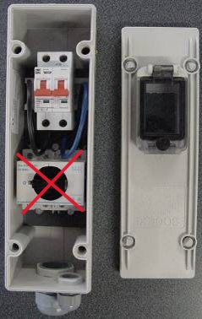
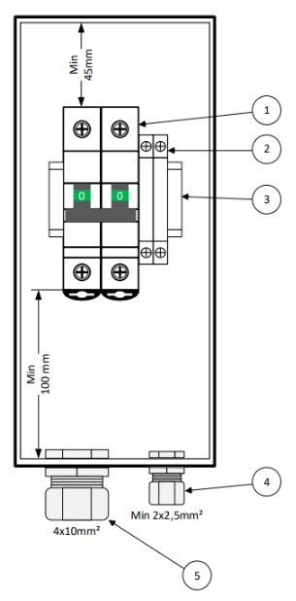

 |  |  |  |  |  |  |  | AQ961009B (IP55)

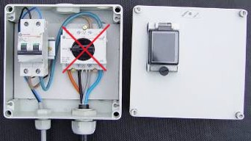


 |  |  |  |  |  |  |  | Multibox MB65
 |  |  |  |  |  |  |  | AQ13181001

vereisten aansluitingskast:
Conform Synergrid:
- C1/109: Specifieke technische voorschriften voor het aansluiten van vaste professionele installaties zonder meter.
 | Onder meer (niet-exhaustieve lijst):
 |  | - verzegelbaar
 |  | - venstertje voor positie vermogenschakelaar
 |  | - vereiste minimum IP-graad
 |  | - nodige minimale ruimte beschikbaar voor de aansluiting van alle elementen
- C3/2: Forfaitaire verbruiken - Regels voor een elektriciteitsafname zonder meting.

5. Principeschema van de aansluitkast
Voorbeeldschema's hieronder.
Geef op het tabblad "aansluitkast" de details weer van het voorziene typeschema voor de aansluitkast.

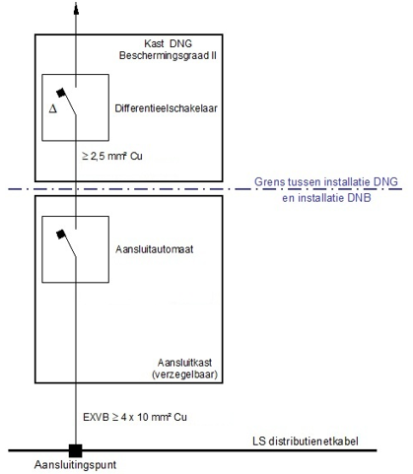

6. Elektrisch schema van de installatie
Voorbeeldschema's hieronder.
Geef op het tabblad "elektrisch schema" de details weer van van het voorziene elektrisch eendraadsschema.

7. Foto's van de installatie
Voeg op het tabblad "foto's" (voorbeeld)foto's van de installatie toe.

